Blad2
Elementen | EAGEA | Verwerkt | Gesprek Roel | Type | Opmerking |  |  |  |  |  |  |  |  | opm. Willem | opm. Ben
Bron | x | X | x
Doel | x | X | x | Een DOEL is een formulering van een gewenste ONTWIKKELINGSFASE van de ENTERPRISE om de VISIE te bereiken. |  |  |  |  |  |  |  |  |  | Ontwikkelingsfase ie een eigenschap van de enterprise. We willen er niets van weten, behalve welke het is.
Enterprise | x | X | x |  |  |  |  |  |  |  |  |  |  | Dit is een uitbreiding op oorspronkelijke definitiestelsel, waarin we werkten vanuit de context van 1 specifieke organisatie. Later zijn daar andere afbakeningen bij gekomen, waardoor we ook mechanismen als recursie kennen. In dat verband zijn de elementen echt model gebonden, dus specifiek voor een model. De gekozen afbakening bepaalt dan of het model van toepassing is op een enterprise (Philips, DE en hun koffiepad winkel) of een afdeling (IT binnen een enterprise. Je kunt natuurlijk kiezen dat alles gewoon enterprise te noemen... De eenheid wordt bepaald door de modelscope
Kandidaat Perspectief | x | X | x |  |  |  |  |  |  |  |  |  |  | Dit is niet een zelfstandig concept naar mijn mening. Ik zie het als de status van een perspectief.
Kernbegrip | x | X | x | Een kernbegrip is een INVALSHOEK van waaruit men een PERSPECTIEF wil beschouwen en waarop men wenst te sturen.
Kernmodel | x | X | x | Een kernmodel is een representatie van één of meerdere PERSPECTIEVEN, gebaseerd op en in overeenstemming met de RICHTINGGEVENDE UITSPRAKEN van de overeenkomstige PERSPECTIEVEN.
Kernwaarde | x | X | x | Een kernwaarde van een ENTERPRISE schrijft het gewenste gedrag, karakter en cultuur voor en is voorwaardelijk om succesvol te zijn binnen de geformuleerde VISIE.
Missie | x | X | x | Een MISSIE is een korte typisch één zin verklaring, die het fundamentele DOEL van de ENTERPRISE definieert dat duurzaam wordt nagestreefd maar nooit wordt bereikt. |  |  |  |  |  |  |  |  |  | Doel is hier vertaling van purpose, goal is dat ook. Dat leidt in het NL tot een dubbele betekenis. Wellicht is het beter hier "bestaansrecht" op te nemen.
Opdracht | x | X | x |  |  |  |  |  |  |  |  |  |  | Zelfstandig element? Wat gaan we erover opnemen in EA? Gaat dit over het werk dat de opdrachtnemer op zich neemt en de afspraken daarover?
Perspectief | x | X | x | Een perspectief is een invalshoek van waaruit men de ENTERPRISE wil beschouwen en waarop men wenst te sturen. |  |  |  |  |  |  |  |  |  | een perspectief is voor een specifieke enterprise.
Principe | x | X | x | Een principe is een RICHTINGGEVENDE UITSPRAAK met een langdurig effect in het vormgeven van de VISIE zodat deze kan worden gerealiseerd.
Relevante Relatie | x | X | x | Een relevante relatie is een beschrijving van het verband tussen RICHTINGGEVENDE UITSPRAKEN van verschillende PERSPECTIEVEN.
Richtinggevende uitspraak | x | X | x | Een richtinggevende uitspraak is een binnen een ENTERPRISE uitgesproken en verstgelegd STATEMENT dat richting geeft aan gewenst gedrag. |  |  |  |  |  |  |  |  |  | statement is niet een zelfstandig concept maar de tekstuele beschrijving waarin de richtinggevende uitpraak invulling krijgt. Het statement is een eigenschap van de richtinggevende uitspraak. Ik denk niet dat we richtinggevende uitspraak als element willen. Het gaat om de drie concepten hierbinnen. Eigenlijk heeft richtinggevende uitspraak alleen waarde als verzamelterm en heeft meer het karakter van een generalisatie.
Scope | x | X |  |  |  |  |  |  |  |  |  |  |  | ik zou dit bijvoorkeur zien als een eigenschap van een model. Als de scope zich beperkt tot 1 model, dan zou dit impliciet kunnen blijven, maar voor rapportagedoelen is dit niet handig.
Stakeholder | x | X |  |  |  |  |  |  |  |  |  |  |  | Een stakeholder is een partij met erkend belang. De stakeholder vervult ook een rol, waarin dat belang uitdrukking krijgt. Stakeholder is voor mij een fundamenteel onderdeel van het definitiestelsel, dat nu ontbreekt - en moet worden toegevoegd.
Strategie | x | X | x | Een STRATEGIE van een ENTERPRISE vormt een uitgebreid MASTERPLAN waarin staat hoe de ENTERPRISE haar DOELEN zal bereiken. |  |  |  |  |  |  |  |  |  | het masterplan kun je zien als een product dat EA moet kunnen opleveren; de inhoud is een beschrijving van de aanpak om de doelen te bereiken
Visie | x | X | x | Een VISIE is een beknopte verklaring die de MISSIE operationaliseert, is extern en marktgericht en moet, bij voorkeur in aspirationele termen, uitdrukken hoe de ENTERPRISE door de WERELD wil worden waargenomen. |  |  |  |  |  |  |  |  |  | Wereld is een abstracte en ook vage term voor de verzameling (van wat?) buiten de context van de enterprise
Afdeling |  | X | x | Dit is een TYPE van ENTERPRISE? Het is niet hetzelfde als een PERSPECTIEF. |  |  |  |  |  |  |  |  |  | Een afdeling is onderdeel van een enterprise. Afhankelijk van de scope wordt het als afbakening / scope gezien. Zie de geavanceerde toepassing van GEA.
Afkorting |  |  | x |  |  |  |  |  |  |  |  |  |  | Is niet een zelfstandig concept of element, maar een eigenschap van een aanduiding van 'iets'
Beleidsuitspraak |  | X | x | Een beleidsuitspraak is een RICHTINGGEVENDE UITSPRAAK die een intentie van de ENTERPRISE uitdrukt. |  |  |  |  |  |  |  |  |  | Richtinggevende uitspraak kunnen we verbinden aan ENTERPRISE, dit concept (net als de andere 2 specialisaties) kunnen dit overerven.
Clusters |  |  | x
Doelgroep Bron Document |  |  | x |  |  |  |  |  |  |  |  |  |  | denk niet dat we hier wat mee willen/moeten doen
Doelstelling |  | X | x | Een doelstelling is een RICHTINGGEVENDE UITSPRAAK die een gewenste staat van de ENTERPRISE uitdrukt in te bereiken concrete RESULTATEN.
Elementen op Uispraken op zingevingsniveau |  |  | x
Type Element (Gedrag) |  |  | x | Enum | Zingeving Vormgeving
Enterprisevraagstuk |  |  | x | Een enterprisevraagstuk is een PROBLEEM, KNELPUNT, UITDAGING of vermeende OPLOSSING, die wordt beschouwd en beheerst vanuit de samenhang van verschillende PERSPECTIEVEN.
Gesprekspartners |  |  | x | Dit is een ROL die een STAKEHOLDER speelt? |  |  |  |  |  |  |  |  |  | Wellicht wil je niet alle gesprekspartners zien als stakeholder. Maar er zijn stakeholders die ook gesprekspartner zijn. Gesprekspartner is een bron van informatie.
Soort aspect (Veranderinitiatief) |  |  | x | Enum | Oorzaak | Implicatie | Risico
Rationale |  |  | x | Heeft een relatie met OPDRACHT. Wat is de RATIONALE die hoort bij de OPDRACHT
Impact |  |  | x | Dit heeft een relatie met OPDRACHT. Wat is de IMPACT die verwacht wordt bij de OPDRACHT
Initieerende RGU |  |  | x |  |  |  |  |  |  |  |  |  |  | dit is de rol van een rRGU
Leeftijd Brondocument |  |  | x |  |  |  |  |  |  |  |  |  |  | dit is de een eigenschap van een brondocument, refereert aan de actualiteit. Brondocument is zelf een medium waarop uitspraken staan weergegeven
Ondersteunende RGU |  |  | x |  |  |  |  |  |  |  |  |  |  | dit is de rol van een RGU
Oorzaak |  |  | x |  |  |  |  |  |  |  |  |  |  | interessant als element. Vgl probleemdefinitie/veranderingsanalyse: daarin onderzoek je ook hoe en in welke mate een voorgestelde oplossing de gevonden oorzaken wegneemt.
Opdrachtgever |  |  | x | Dit is een ROL die een STAKEHOLDER speelt? |  |  |  |  |  |  |  |  |  | zie opdracht
Oplossingscontour |  |  | x | Een oplossingscontour is een integrale en samenhangende verzameling van VERANDERINITIATIEVEN die gezamenlijk de OPLOSSING van een ENTERPRISEVRAAGSTUK omlijnt en daarmee de OPLOSSINGSRUIMTE bepaalt.
Perspectiefeigenaar |  |  | x | Dit een ROL die een STAKEHOLDER speelt? |  |  |  |  |  |  |  |  |  | Voor mij is dit de rol van een stakeholder
Portfoliomanagement |  |  | x
Rapportages |  |  | x
Recursieniveau |  |  | x
Risico |  |  | x
Scope |  |  | x | Scope is in relatie met de OPDRACHT
Stelling (STATEMENT) |  |  | x
Tijdskader |  |  | x | Tijdskaders is in raltie met de OPDRACHT (Wanneer speelde dit?)
Uitspraken op het niveau van Vormgeving |  |  | x
Validatie RGU |  |  | x
Enterprisevraagstuk |  |  | x
Belang RGU |  |  | x | Enum | Hoog | Midden | Laag
BronMetadata |  |  | x | Meta | Bestandsnaam | Bruikbaarheid | Doelgroep | Jaar publicatie | Naam | Opsteller | Status | Titel | Type
BronType |  |  | x | Enum | Document | Interview | Video
Bruikbaarheid Documentatie |  |  | x | Enum | Bruikbaar | Niet relevant | Te abstract | Te gedetailleerd | Verouderd
Jaar begin max |  |  | x | Constraint
Jaar eind max |  |  | x | Constraint
Status Brondocument |  |  | x | Enum | Analyse gereed | Nog te analyseren | Ter discussie | Wordt geanalyseerd
Validatie |  |  | x | Enum | Ja | Nee
Veranderinitiatief |  |  | x | Een veranderinitiatief is een verzameling van voorgenomen ACTIVITEITEN, bedoeld om een VERANDERING in gang te zetten die bijdraagt aan het oplossen van een ENTERPRISEVRAAGSTUK.

Producten
Relevante relaties tussen Perspectieven, Kernbegrippen, etc
Integrale oplossingscontour
Strategie-impact
Ontwikkeling |  |  |  | Een ontwikkeling is een VERZAMELING geplande ACTIVITEITEN die nodig is om een VOLWASSENHEIDSNIVEAU dat benodigd is om één of meerdere DOELSTELLINGEN te bereiken.

Relaties (blz 177 nieuwste boek)
Doel |  | X |  | Een doel is een AGGREGATIE van VISIE.
 |  | X |  | Een doel REALISEERT een STRATEGIE.
 |  | X |  | Een doel REALISEERT een VISIE.
Kernwaarde |  | X |  | Een kernwaarde is een AGGREGATIE van VISIE en is het hoogst geldende PRINCIPE van de ENTERPRISE.
Missie |  | X |  | Een missie is het hoogste element en definieert het fundamentele DOEL van de ENTERPRISE. |  |  |  |  |  |  |  |  |  |  | Hier lijkt een "kruisverwijzing" te zitten. Een Missie Realiseert (Definieert/Creert) een DOEL maar een DOEL Realiseert ook impliciet een Missie? Maar via VISIE dan denk ik?
 |  | X |  | Een missie REALISEERT het fundamentale (type doel) DOEL van de ENTERPRISE.
Strategie |  | O |  | Een strategie is een AGGREGATIE van DOEL.
 |  | X |  | Een strategie is een wordt GEREALISEERD door DOELEN.
Visie |  | X |  | Een visie is een AGGREGATIE van MISSIE.
 |  | X |  | Een visie SPECIALISEERT een MISSIE.
 |  | O |  | Een visie heeft een ASSOCIATIE met ENTERPRISE.
Beleidsuitspraak |  | X |  | Een beleidsuitspraak is een SPECIALISATIE van RICHTINGGEVENDE UITSPRAAK.
Doelstelling |  | X |  | Een doelstelling is een SPECIALISATIE van RICHTINGGEVENDE UITSPRAAK.
Kernbegrip |  |  |  | Een kernbegrip is een AGGREGATIE van PERSPECTIEF.
Kernmodel |  |  |  | Een kernmodel is een AGGREGATIE van PERSPECTIEF en RICHTINGGEVENDE UITSPRAAK.
Perspectief |  |  |  | Een perspectief is een …..
Principe |  | X |  | Een principe is een SPECIALISATIE van RICHTINGGEVENDE UITSPRAAK .
 |  | X |  | Een principe is een AGGREGATIE van VISIE.
Relevante relatie |  |  |  | Een relevante relatie is een AGGREGATIE van PERSPECTIEF en RICHTINGGEVENDE UITSPRAAK.
Richtinggevende uitspraak |  | O |  | Een richtinggevende uitspraak is een GENERALISATIE van PRINCIPE, DOELSTELLING en BELEIDSUITSPRAAK. |  |  |  |  |  |  |  |  |  | Als generalisatie een juiste duiding is, dan kloppen de definities van principe, doelsteling, beleidsuitspraak en principe niet. Of andersom: als dat specialisaties zijn, dan is richtinggevende uitspraak geen generalisatie. Generalisatie is niet in overeenstemming met de definitie
Enterprisevraagstuk |  |  |  | Een enterprisevraagstuk is een AGGREGATIE van PERSPECTIEF. |  |  |  |  |  |  |  |  |  | Deze duiding is niet in overeenstemming met de definitie
Veranderinitiatief |  |  |  | Een veranderinitiatief is een AGGREGATIE van ENTERPRISEVRAAGSTUK.
Oplossingscontour |  |  |  | Een oplossingscontour is een AGGREGATIE van VERANDERINITIATIEF en ENTERPRISEVRAAGSTUK.
Ontwikkeling |  |  |  | Een ontwikkeling is een AGGREGATIE van VERANDERINITIATIEF en DOELSTELLING.

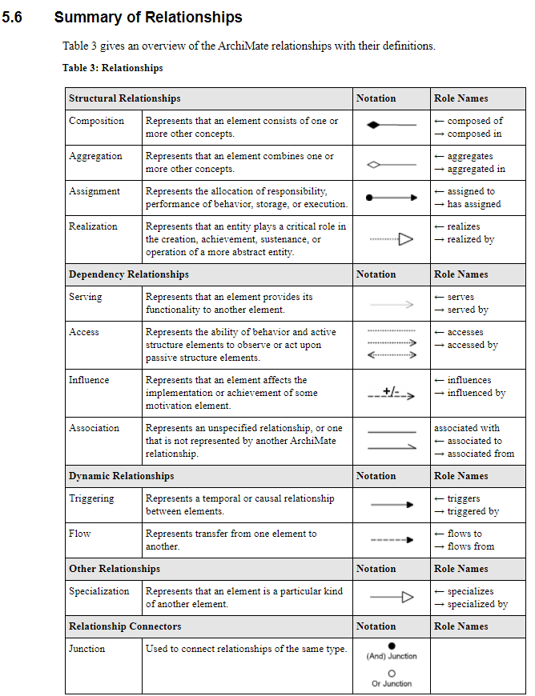
AGGREGATIE |  | X | De aggregatierelatie geeft aan dat een element een of meer andere concepten combineert. | De aggregatierelatie geeft aan dat een element een of meer andere concepten combineert.
SPECIALISATIE |  | X | De specialisatierelatie geeft aan dat een element een bepaald soort van een ander element is.
GENERALISATIE |  | X | Een generalisatierelatie is een relatie waarin het ene modelelement (het kind) is gebaseerd op een ander modelelement (de ouder).
REALISATIE |  | X | De realisatie relatie geeft aan dat een entiteit een cruciale rol speelt bij het creëren, bereiken, onderhouden of exploiteren van een meer abstracte entiteit.
ASSOCIATIE |  | X | Een associatierelatie vertegenwoordigt een niet-gespecificeerde relatie, of een relatie die niet wordt vertegenwoordigd door een andere GEA-relatie.

Blad3
